노임단가
노 임 단 가

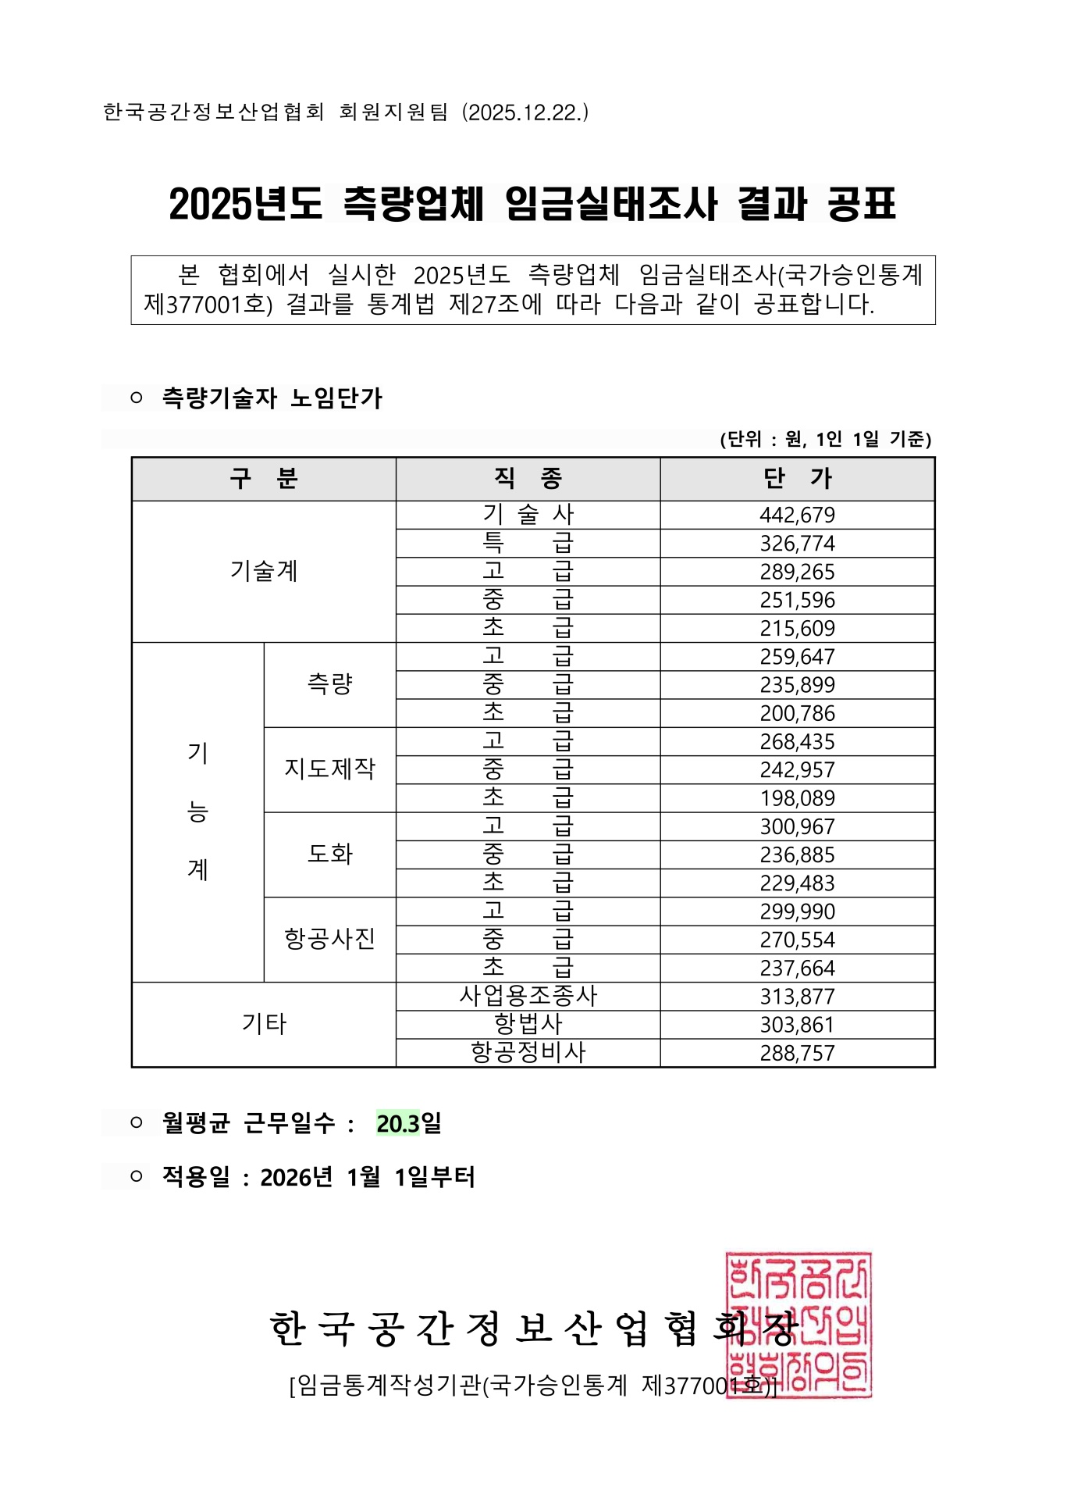
가. 측량기술자 노임단가
구 분 |  |  | 단가(원) | 비 고
기 술 계 | 기술사 |  | 442,679
 | 특급기술자 |  | 326,774
 | 고급기술자 |  | 289,265
 | 중급기술자 |  | 251,596
 | 초급기술자 |  | 215,609
기 능 계 | 측 량 | 고급기능사 | 259,647
 |  | 중급기능사 | 235,899
 |  | 초급기능사 | 200,786
 | 지도제작 | 고급기능사 | 268,435
 |  | 중급기능사 | 242,957
 |  | 초급기능사 | 198,089
 | 도 화 | 고급기능사 | 300,967
 |  | 중급기능사 | 236,885
 |  | 초급기능사 | 229,483
 | 항공사진 | 고급기능사 | 299,990
 |  | 중급기능사 | 270,554
 |  | 초급기능사 | 237,664
 | 기 타 | 사업용조종사 | 313,877
 |  | 항 법 사 | 303,861
 |  | 항공정비사 | 288,757
나. 기타 노임단가
구 분 |  |  | 단가(원) | 비 고
인 부(보통인부 적용) |  |  | 172,068 | 2025년 상반기 적용 시중노임단가
정보처리기사(데이터베이스 운영자 적용) |  |  | 284,888 | 2025년 적용 SW기술자 평균 임금 공표

※ 본 노임단가는 기본급, 제수당, 상여금, 퇴직적립금, 월간사회보험료로 구성

7.위치도
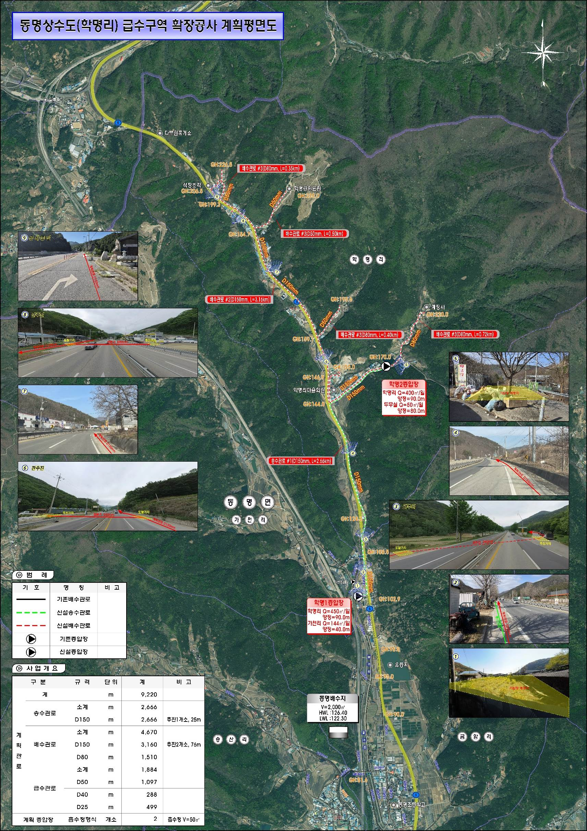
위 치 도

